Sonuçlar
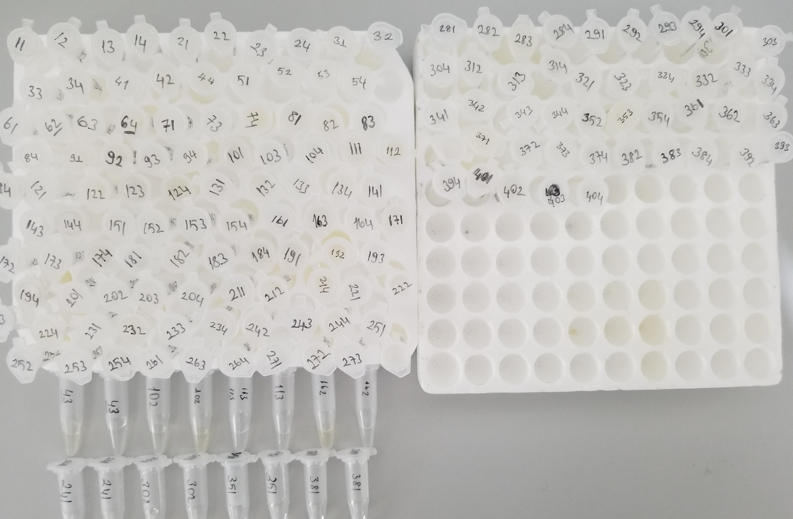
Numune | TAS (mmol/L) | TOS (µmol/L) | OSI
11 | 1.21 | 14.91 | 1.23
12 | 0.82 | 6.06 | 0.74
13 | 0.75 | 15.56 | 2.07
14 | 0.8 | 1.49 | 0.19
21 | 1.04 | 0 | - | Bu çalışmada "Relassay" marka kitler kullanılmıştır.
22 | 1.1 | 0 | - | TAS Kat.No: RL0017
23 | 0.66 | 0 | - | TOS Kat.Not: RL0024
24 | 0.61 | 0 | - | Kullanılan cihaz: Mindray BS300
31 | 1.01 | 8.37 | 0.83
32 | 0.99 | 0 | -
33 | 0.2 | 1.81 | 0.91
34 | 0.47 | 1.45 | 0.31
41 | 0.9 | 0 | -
42 | 0.98 | 0 | -
44 | 0.45 | 0 | -
51 | 0.15 | 0.45 | 0.30
52 | 0.75 | 0 | -
53 | 0.61 | 3.21 | 0.53
54 | 0.98 | 0 | -
61 | 0.69 | 4.78 | 0.69
62 | 0.12 | 0.16 | 0.13
63 | 0.44 | 2.98 | 0.68
64 | 1.04 | 13.83 | 1.33
71 | 0.81 | 8.96 | 1.11
73 | 0 | 0 | -
74 | 0.18 | 15.7 | 8.72
81 | 1.08 | 5.47 | 0.51
82 | 1.1 | 5.87 | 0.53
83 | 1.21 | 17.4 | 1.44
84 | 1.26 | 7.28 | 0.58
91 | 0.45 | 3.29 | 0.73
92 | 0.21 | 14.87 | 7.08
93 | 0.95 | 19.58 | 2.06
94 | 0.87 | 4.34 | 0.50
101 | 1.5 | 3.46 | 0.23
103 | 0.06 | 0.56 | 0.93
104 | 0.7 | 0.57 | 0.08
111 | 0.89 | 9.91 | 1.11
112 | 1.14 | 8.74 | 0.77
114 | 1.12 | 0.58 | 0.05
121 | 1.94 | 0 | -
122 | 0.39 | 2.91 | 0.75
123 | 0.78 | 1.94 | 0.25
124 | 0.81 | 0 | -
131 | 0.13 | 2.23 | 1.72
132 | 0.82 | 17.82 | 2.17
133 | 0.79 | 16.65 | 2.11
134 | 0.99 | 20.59 | 2.08
141 | 0.84 | 15.68 | 1.87
143 | 0.72 | 7.08 | 0.98
144 | 0.99 | 0 | -
151 | 1.73 | 37.3 | 2.16
152 | 1.61 | 0 | -
153 | 2.27 | 8.31 | 0.37
154 | 1.33 | 19.96 | 1.50
161 | 0.57 | 0 | -
163 | 0.14 | 0 | -
164 | 0.97 | 0 | -
171 | 0.98 | 23.42 | 2.39
172 | 1.12 | 15.4 | 1.38
173 | 0.62 | 26.49 | 4.27
174 | 0.82 | 23.86 | 2.91
181 | 1.47 | 9 | 0.61
182 | 1.46 | 7.72 | 0.53
183 | 0.97 | 13.61 | 1.40
184 | 0.8 | 5.36 | 0.67
191 | 2.74 | 38.5 | 1.41
192 | 3.1 | 53.26 | 1.72
193 | 3.05 | 36.07 | 1.18
194 | 3.97 | 44.67 | 1.13
201 | 0.6 | 23.38 | 3.90
202 | 0.36 | 13.68 | 3.80
203 | 1.09 | 25.74 | 2.36
204 | 0.95 | 5.58 | 0.59
211 | 2.16 | 92.84 | 4.30
212 | 1.97 | 67.87 | 3.45
214 | 1.49 | 83.7 | 5.62
221 | 1.19 | 71.77 | 6.03
222 | 2.73 | 218 | 7.99
223 | 2.59 | 242 | 9.34
224 | 2.01 | 211 | 10.50
231 | 0.73 | 59.68 | 8.18
232 | 1.64 | 67.29 | 4.10
233 | 1.7 | 86.03 | 5.06
234 | 2.34 | 60.38 | 2.58
242 | 1.73 | 0 | -
243 | 2.81 | 40.84 | 1.45
244 | 2.07 | 17.06 | 0.82
251 | 2.25 | 39.66 | 1.76
252 | 1.81 | 57.58 | 3.18
253 | 1.46 | 10.05 | 0.69
254 | 0.43 | 0 | -
261 | 0.75 | 30.13 | 4.02
263 | 1.64 | 51.01 | 3.11
264 | 1.54 | 42.85 | 2.78
271 | 1.45 | 39.31 | 2.71
272 | 1.97 | 55.13 | 2.80
273 | 1.16 | 67.12 | 5.79
274 | 1.05 | 44.66 | 4.25
281 | 1.11 | 19.23 | 1.73
282 | 1.14 | 13.41 | 1.18
283 | 0.4 | 16.77 | 4.19
284 | 0.53 | 8.54 | 1.61
291 | 1.33 | 46.22 | 3.48
292 | 1.56 | 61.5 | 3.94
293 | 1.2 | 35.59 | 2.97
294 | 1.29 | 7.47 | 0.58
301 | 0.91 | 50.28 | 5.53
303 | 0.59 | 41.59 | 7.05
304 | 0.71 | 0 | -
312 | 1.63 | 11.46 | 0.70
313 | 0.95 | 33.35 | 3.51
314 | 1.01 | 32.69 | 3.24
321 | 0.72 | 10.22 | 1.42
323 | 1.28 | 38.47 | 3.01
324 | 1.65 | 0 | -
332 | 3.32 | 16.43 | 0.49
333 | 2.43 | 3.72 | 0.15
334 | 2.02 | 9.63 | 0.48
341 | 1.88 | 10.61 | 0.56
342 | 1.49 | 23.71 | 1.59
343 | 1.67 | 18.55 | 1.11
344 | 0.79 | 0 | -
352 | 1.88 | 27.23 | 1.45
353 | 2.15 | 25.3 | 1.18
354 | 1.96 | 21.71 | 1.11
361 | 1.32 | 26.85 | 2.03
362 | 1.51 | 36.78 | 2.44
363 | 1.35 | 48.1 | 3.56
364 | 1.42 | 21.59 | 1.52
371 | 1.28 | 0 | -
372 | 1.75 | 0.66 | 0.04
373 | 1.3 | 20.9 | 1.61
374 | 0.8 | 0.55 | 0.07
382 | 1.79 | 0.23 | 0.01
383 | 0.65 | 3.4 | 0.52
384 | 0.58 | 0 | -
392 | 0.12 | 4.55 | 3.79
393 | 0.56 | 0 | -
394 | 0.75 | 11 | 1.47
401 | 0.66 | 0 | -
402 | 0.84 | 0 | -
403 | 0.53 | 0 | -
404 | 0.63 | 4.25 | 0.67
43 | 0.94 | 2.83 | 0.30
43 | 0.84 | 2.34 | 0.28
102 | 0.41 | 4.06 | 0.99
102 | 0.34 | 4.44 | 1.31
113 | 0.53 | 3.39 | 0.64
113 | 0.72 | 2.87 | 0.40
162 | 0.65 | 0 | -
162 | 0.91 | 0 | -
241 | 1.75 | 0 | -
241 | yetersiz numune | yetersiz numune
302 | 0.58 | 38.25 | 6.59
302 | 0.5 | 33.84 | 6.77
351 | 1.05 | 27.64 | 2.63
351 | 1.29 | 34.33 | 2.66
381 | 0.24 | 1.82 | 0.76
381 | 0.2 | 0.94 | 0.47

 | 3 kez tekrarlanmasına rağmen sıfır değeri değişmemiştir.

